Sheet1
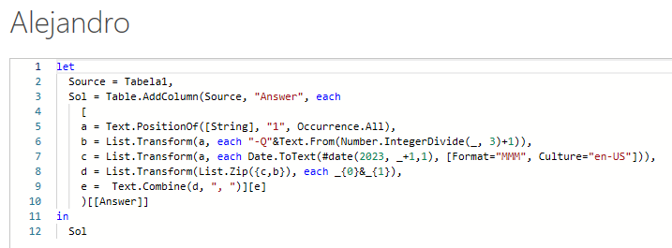
String | Answer Expected
101 | Jan-Q1, Mar-Q1
000000000000
001001001001 | Mar-Q1, Jun-Q2, Sep-Q3, Dec-Q4
00000000001 | Nov-Q4
1111 | Jan-Q1, Feb-Q1, Mar-Q1, Apr-Q2
000000101011 | Jul-Q3, Sep-Q3, Nov-Q4, Dec-Q4

Imprima o nome do mês e trimestre conforme posição 1. Portanto, se 1 aparece na 3ª posição, a resposta seria Mar-Q1. Q1- Jan a Mar.... Q4-Out a Dez Faça a resposta com vírgula separada por mais de um mês.

